상품제안서
아크로 프로 무선 블루투스 이어폰 | 상품코드: S37694

 |  |  |  |  |  |  | 02-713-8555 | www.synergygift.co.kr
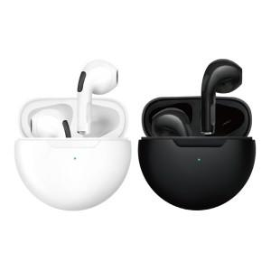

【상세/제작정보】 | <p>※컬러인쇄 별도문의</p>

【인쇄/포장옵션】 | 실크, 레이저 / 포장지포장

【공급단가】 | 수량 | 50~ | 100~ | 500~ | 1,000~ | 2,000~
*VAT별도 | 단가 | 12,720원 | 12,520원 | 12,210원 | 11,910원 | 11,700원

【상품 URL】 | https://www.synergygift.co.kr:443/src/goods_detail.php?gdno=37694

